2019_07_data
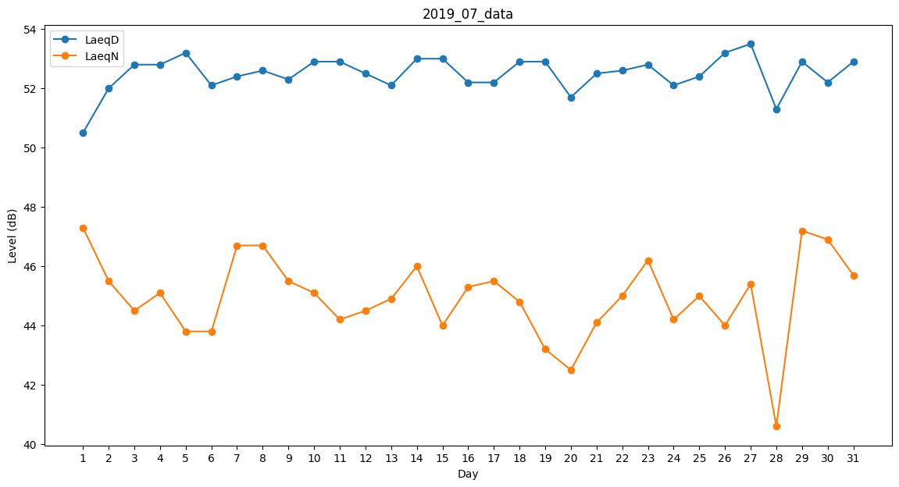
Day | LaeqD | LaeqN
1 | 50.5 | 47.3
2 | 52 | 45.5
3 | 52.8 | 44.5
4 | 52.8 | 45.1
5 | 53.2 | 43.8
6 | 52.1 | 43.8
7 | 52.4 | 46.7
8 | 52.6 | 46.7
9 | 52.3 | 45.5
10 | 52.9 | 45.1
11 | 52.9 | 44.2
12 | 52.5 | 44.5
13 | 52.1 | 44.9
14 | 53 | 46
15 | 53 | 44
16 | 52.2 | 45.3
17 | 52.2 | 45.5
18 | 52.9 | 44.8
19 | 52.9 | 43.2
20 | 51.7 | 42.5
21 | 52.5 | 44.1
22 | 52.6 | 45
23 | 52.8 | 46.2
24 | 52.1 | 44.2
25 | 52.4 | 45
26 | 53.2 | 44
27 | 53.5 | 45.4
28 | 51.3 | 40.6
29 | 52.9 | 47.2
30 | 52.2 | 46.9
31 | 52.9 | 45.7

